Example
RMA Application (for hybrid inverter) |  |  |  | RMA No. (assigned by Solar Solutions Products B.V.)
*Name of end user | XXXXXX | *City | XXX | *Country | XXX
*Contact methods of end user (emial and phone No.) | XXXXXX | *Product S/N | 93648EMUXXXX0010 | *Connected to SEMS ☑ Yes □ No
*Installation date | XXXXXX | Warranty expire date | XXXXXX | *Failure date | XXXXXX
Inverter firmware version (from LCD or SEMS/Solar go) | 1060608 | Brand of PV Pannel | Yingli | *QTY of PV Pannel per MPPT | 12
 |  | Model type of PV Pannel | 275W B40 | *QTY of MPPT connected to inverter | 1
*Type of battery pack | □ Lead acid ☑ Lituium | *Brand, modle and QTY of battery pack | PYLON, US2000, 4 | *Meter type | □ Arcel ☑Smart meter
Type of back-up load | Water boiler | Power of back-up load | 1800W | *Work mode (from PV master APP) | ☑ General mode □ Off-grid mode □ Back-up mode □ Ecnomic mode
*Installation environment description | *If there's any shield on top of inverter | ☑ Yes □No | Installation picture A (Please attach it to another page) | Please show the whole inverter with clear sroundings
 | *Distance from the inverter to the nearest obstacle | □ ≤ 0.6m ☑ > 0.6 m | Installation picture B (Please attach it to another page) | Please show the inverter's connection status
 | *Distance from the inverter to the nearest inverter (if there is more than 1 inverter) | □ ≤ 1.2m ☑ > 1.2m | Installation picture C (Please attach it to another page) | Please show the grouding connection status and N to PE voltage
 |  |  | Installation picture D (Please attach it to another page) | Please show the rating lable of battery pack
*Problem description | *Symptom: Battery cannot discharge or does not discharge at normal power Frequency of occurrence: often Influence: Battery can't supply power functionally
*Troubleshooting steps done with testing result | *Step 1 Description of test (if there's any error message on the screen, please take a picture) | Checked if there's upper limit set for battery discharging current | *Description of test result (Please provdie the picture of testing result if there is) | By PV master correct discharging current was configured
 | *Step 2 Description of test | checked SOC and DOD settings | *Description of test result (Please provdie the picture of testing result if there is) | SOC is 10%, however when SOC>=10%, the battery still doesn't discharge power
 | *Step 3 Description of test | Checked the work mode | *Description of test result (Please provdie the picture of testing result if there is) | Work mode is always general mode
 | *Step 4 Description of test | checked the meter and CT connection | *Description of test result (Please provdie the picture of testing result if there is) | Smart meter and CT were correctly connected according to the manual.
 | *Step 5 Description of test | checked if anti-reverse function | *Description of test result (Please provdie the picture of testing result if there is) | Anti-reverse functon hasn't been activated
*RMA Application drafted by (Claimant) | XXXXXX |  | *Date of application | XXXXXX
RMA Application apporved by (Goodwe) |  |  | Date of approval

Remark
1. Please note, all the cells marked with star (*) is mandatory to fill up by claimant.
2. Please note all the RMA approval decision is based on the information Solar Solutions Products B.V. gets from this application. After the faulty unit being returned back and checked by Solar Solutions Products B.V., if it's confirmed that the failure is due to NONE Solar Solutions Products B.V. quality related reason, the approval decision made by Solar Solutions Products B.V. may become invalid and Solar Solutions Products B.V. reserves the right to charge all the related cost to the claimant.
3. Solar Solutions Products B.V. reserves the right of final explanation to the understanding of this RMA Application.

Installation picture A Please show the whole inverter with clear sroundings
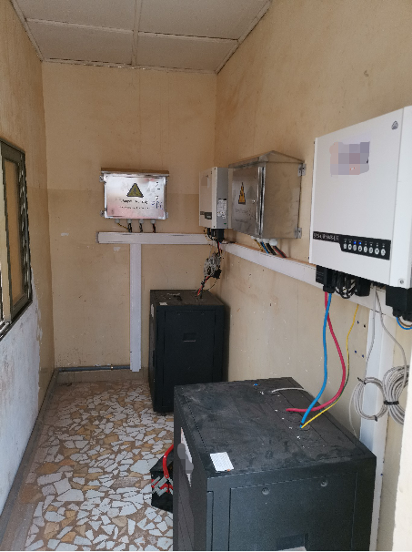

Installation picture B Please show the inverter's connection status
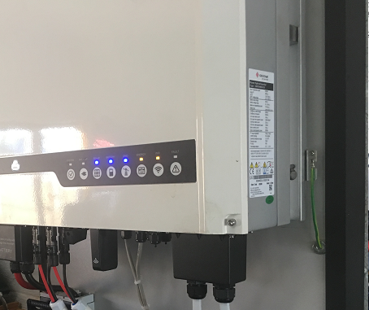

Installation picture C Please show the grouding connection status and N to PE voltage

Installation picture D Please show the rating lable of battery pack

